상품제안서
팝폰 도킹형 보조배터리,고속충전기 선물세트 CS44-2 | 상품코드: F25041

 |  |  |  |  |  |  | 02-412-0044 | www.easy1.co.kr
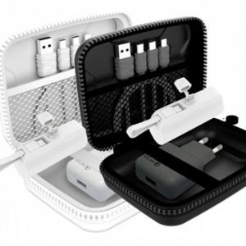

【상세/제작정보】 | 여행용 충전세트

【인쇄/포장옵션】 | 레이저, 풀칼라 / 포장지포장

【공급단가】 | 수량 | 100~ | 300~ | 500~ | 1,000~ | 3,000~
*VAT별도 | 단가 | 16,690원 | 16,410원 | 15,990원 | 15,710원 | 15,300원

【상품 URL】 | http://www.easy1.co.kr/src/goods_detail.php?gdno=25041

